RK3588 EVB（双PMIC）场景功耗
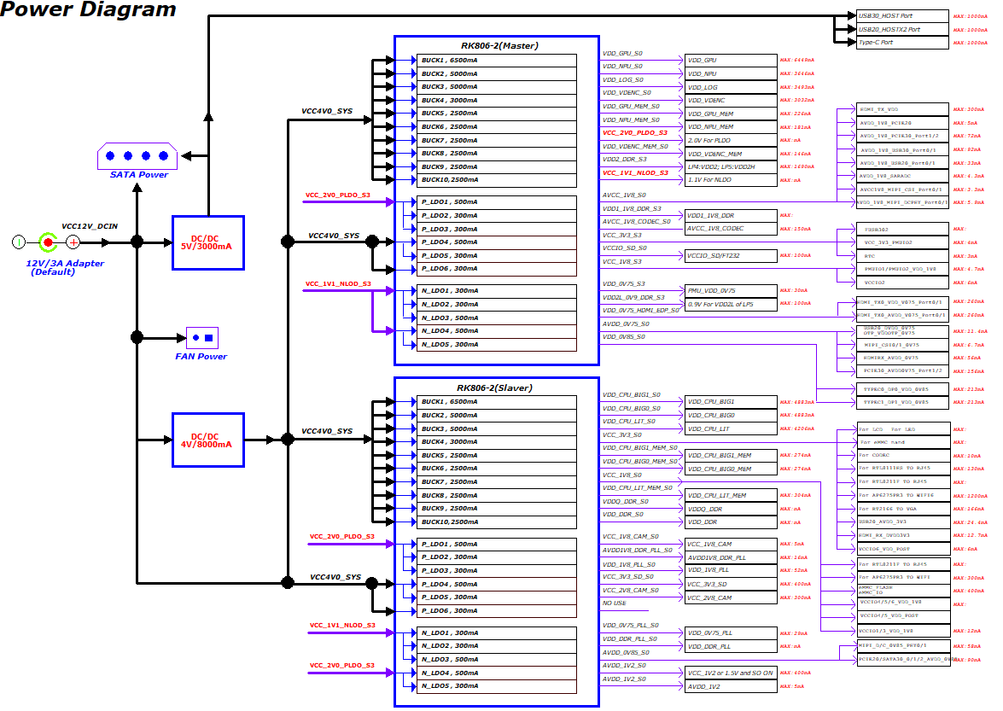
RK3588 EVB（双PMIC）场景功耗 | 主板: | RK3588_RK806_2(双PMIC) |  |  |  |  | RK3588 EVB1在各应用场景下，整机功耗数据参考 注意: 以下数据为在RK3588 EVB1上的测试数据，仅供设计参考，不代表芯片的最终能力。功耗与产品实际应用场景强相关，如需深度优化，可与技术支持人员进一步探讨。
 | 环境: | 室温23摄氏度，无散热片，1080P－MIPI屏
 | 配置： | 硬件配置：LPDDR4X(8GB)+EMMC(32GB) 软件配置：1.关闭没有用的外设。 只保留1个USB30-OTG,1个USB20-HOST,1个PCIE20-WIFI。 2.DDR 528M开启auto self refresh。 3.GPU空闲时关闭电源。 4.PCIE2.0 WIFI增加L1SS模式。
运行场景 | DDR频率 | SOC结温（℃） | VCC5V0_SYS |  | VDD_CPU_BIG0_S0 |  | VDD_CPU_BIG0_MEM_S0 |  | VDD_CPU_BIG1_S0 |  | VDD_CPU_BIG1_MEM_S0 |  | VDD_CPU_LIT_S0 |  | VDD_CPU_LIT_MEM_S0 |  | VDD_DDR_S0 |  | VDDQ_DDR_S0 |  | VDD_LOG_S0 |  | VDD_GPU_S0 |  | VDD_GPU_MEM_S0 |  | VDD_NPU_S0 |  | VDD_NPU_MEM_S0 |  | VDD_VDENC_S0 |  | VDD_VDENC_MEM_S0 |  | VDD2_DDR_S3
静态桌面 | 528 | 31.461 | 5.011 | 264.5 | 0.673 | 3.5 | 0.677 | 0.3 | 0.675 | 2.8 | 0.674 | 0.2 | 0.674 | 28.9 | 0.676 | 1.2 | 0.673 | 94.3 | 0.597 | 15.4 | 0.697 | 151.9 | 0.009 | 0.4 | 0.009 | 0 | 0.749 | 2.7 | 0.752 | 0.4 | 0.751 | 3.5 | 0.748 | 0.7 | 1.104 | 26.5
静态桌面 -去屏 | 528 | 31.461 | 5.012 | 108.8 | 0.673 | 3.5 | 0.677 | 0.3 | 0.675 | 2.8 | 0.674 | 0.2 | 0.674 | 30.5 | 0.676 | 1.2 | 0.673 | 97.9 | 0.597 | 16.1 | 0.697 | 152.4 | 0.033 | 1.4 | 0.033 | 0.1 | 0.749 | 2.7 | 0.752 | 0.4 | 0.751 | 3.5 | 0.748 | 0.7 | 1.104 | 29.1
4K30FPS视频 | 528 | 33.307 | 5.011 | 380.2 | 0.673 | 2.9 | 0.676 | 0.3 | 0.675 | 3.4 | 0.674 | 0.3 | 0.675 | 81 | 0.675 | 2.7 | 0.67 | 207.6 | 0.596 | 68 | 0.697 | 199.9 | 0.004 | 0.2 | 0.004 | 0 | 0.749 | 2.9 | 0.752 | 0.4 | 0.749 | 89.4 | 0.746 | 6 | 1.102 | 105.2
4K30FPS视频 -去屏 | 528 | 33.307 | 5.012 | 218.8 | 0.673 | 2.9 | 0.676 | 0.3 | 0.675 | 3.5 | 0.674 | 0.3 | 0.675 | 81.9 | 0.675 | 2.7 | 0.67 | 209.1 | 0.596 | 68.6 | 0.697 | 200.2 | 0.005 | 0.2 | 0.005 | 0 | 0.749 | 2.9 | 0.752 | 0.4 | 0.749 | 90.7 | 0.746 | 6.1 | 1.102 | 106.2
捕鱼之海底捞3 | 528 | 33.307 | 5.011 | 390.7 | 0.673 | 8.1 | 0.676 | 0.5 | 0.675 | 3.7 | 0.674 | 0.3 | 0.676 | 133.5 | 0.675 | 3.5 | 0.67 | 206.8 | 0.597 | 51.6 | 0.697 | 179.4 | 0.672 | 133.9 | 0.671 | 5.3 | 0.749 | 3 | 0.752 | 0.4 | 0.751 | 3.9 | 0.748 | 0.8 | 1.102 | 104.1
捕鱼之海底捞3 -去屏 | 528 | 33.307 | 5.012 | 228.2 | 0.673 | 4.2 | 0.676 | 0.4 | 0.675 | 3.7 | 0.674 | 0.3 | 0.676 | 137.6 | 0.675 | 3.6 | 0.67 | 206.9 | 0.597 | 51.3 | 0.697 | 179.4 | 0.672 | 134.3 | 0.671 | 5.3 | 0.749 | 3 | 0.752 | 0.4 | 0.751 | 3.9 | 0.748 | 0.8 | 1.102 | 104.1
激流快艇2 | 528~1068 | 35.153 | 5.011 | 462.8 | 0.673 | 96.4 | 0.674 | 2.6 | 0.675 | 5.8 | 0.674 | 0.3 | 0.719 | 191.8 | 0.721 | 4 | 0.674 | 236.6 | 0.596 | 69.2 | 0.699 | 172.9 | 0.701 | 313.2 | 0.699 | 11.7 | 0.749 | 3.2 | 0.752 | 0.5 | 0.751 | 4.1 | 0.747 | 0.8 | 1.102 | 114.6
激流快艇2-去屏 | 528~1068 | 35.153 | 5.012 | 304.5 | 0.673 | 103 | 0.674 | 2.7 | 0.675 | 5.6 | 0.674 | 0.3 | 0.716 | 185.3 | 0.718 | 4 | 0.675 | 237.4 | 0.596 | 69.5 | 0.699 | 173.6 | 0.7 | 325.2 | 0.698 | 12.1 | 0.749 | 3.3 | 0.752 | 0.5 | 0.751 | 4.2 | 0.747 | 0.8 | 1.102 | 115
静态桌面-开wifi | 528 | 31.461 | 5.011 | 284.7 | 0.673 | 3.4 | 0.676 | 0.3 | 0.675 | 3.2 | 0.674 | 0.2 | 0.674 | 28.9 | 0.676 | 1.2 | 0.673 | 90.5 | 0.597 | 14.7 | 0.697 | 151.1 | 0 | 0 | 0 | 0 | 0.749 | 2.7 | 0.752 | 0.4 | 0.751 | 3.5 | 0.748 | 0.7 | 1.104 | 23.8
静态桌面-开wifi 去屏 | 528 | 31.461 | 5.012 | 127.6 | 0.673 | 3.2 | 0.676 | 0.3 | 0.675 | 3 | 0.674 | 0.2 | 0.674 | 31.3 | 0.676 | 1.2 | 0.673 | 90.3 | 0.597 | 14.6 | 0.697 | 150.9 | 0 | 0 | 0 | 0 | 0.749 | 2.7 | 0.752 | 0.4 | 0.751 | 3.4 | 0.748 | 0.7 | 1.104 | 23.5
爱奇艺视频 | 528 | 35.153 | 5.012 | 435.5 | 0.673 | 24.7 | 0.675 | 1.2 | 0.676 | 5.4 | 0.674 | 0.3 | 0.677 | 118.6 | 0.676 | 3.6 | 0.67 | 200 | 0.597 | 44.9 | 0.697 | 190.3 | 0.66 | 67.8 | 0.659 | 2.8 | 0.749 | 3.2 | 0.752 | 0.4 | 0.751 | 18.4 | 0.747 | 1.6 | 1.103 | 98
爱奇艺视频-去屏 | 528 | 35.153 | 5.013 | 266.2 | 0.675 | 15.7 | 0.678 | 0.8 | 0.678 | 10.2 | 0.677 | 0.5 | 0.684 | 134.5 | 0.684 | 3.8 | 0.671 | 201.1 | 0.597 | 43.3 | 0.697 | 173.5 | 0.672 | 62.9 | 0.671 | 2.8 | 0.749 | 3.1 | 0.752 | 0.4 | 0.751 | 3.9 | 0.748 | 0.8 | 1.103 | 96.9
一级待机 | 528 | 29.615 | 5.012 | 78.1 | 0.673 | 2.7 | 0.677 | 0.3 | 0.675 | 3 | 0.674 | 0.2 | 0.674 | 29.5 | 0.676 | 1.1 | 0.674 | 68.8 | 0.598 | 5.3 | 0.697 | 99.5 | 0 | 0 | 0 | 0 | 0.749 | 2.6 | 0.752 | 0.4 | 0.751 | 3.4 | 0.748 | 0.7 | 1.105 | 5

RK3588 NVR（单PMIC） 场景功耗-Linux
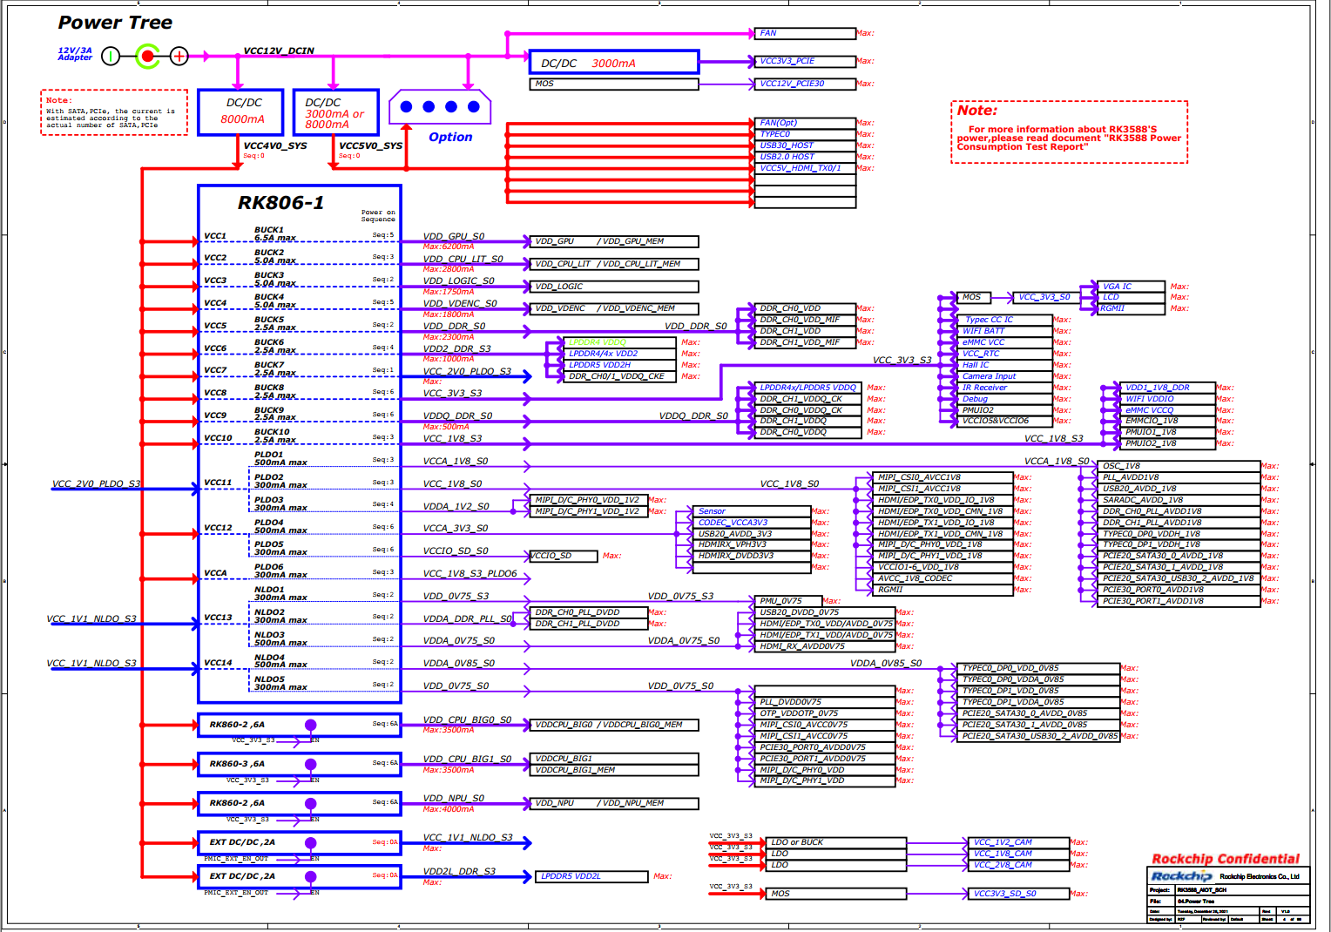
NVR场景功耗-常温
环境:温箱设定55℃，芯片节温70℃； 散热情况：带风扇的散热片，风扇不工作； 测试方法：开发板工作稳定后，运行15分钟记录； 运行场景： 16路1080P30fps编码； 147路D1解码； 3*4KP60输出显示； 24路NN-8帧输出； emulate_load：25个线程； iperf 640M收发； 硬盘写入：2560Mbits/s； 注意: 以下数据为内部研发板上的测试数据，仅供设计参考，不代表芯片的最终能力。功耗与产品实际应用场景强相关，如需深度优化，可与技术支持人员进一步探讨； 测试数据中有些电源因与外设合并供电，不好拆分，仅做估算。
Power Level
1 | 2 | 3 | 4 | 5 | 6 | Voltage（V） | Avg current(mA) | Avg power consumption(mW) | 估算SOC功耗 | 备注
 | VCC4V0_SYS |  |  |  |  | 4.049V | 3250.20mA | 13160.060mW
 |  | VDD_GPU |  |  |  | 0.802V | 1057.90mA | 848.436mW | 848.436mW
 |  | VDD_CPU_LIT |  |  |  | 0.952V | 1370.20mA | 1304.430mW | 1304.430mW
 |  | VDD_NPU |  |  |  | 0.836V | 355.70mA | 297.365mW | 297.365mW
 |  | VDD_LOG |  |  |  | 0.754V | 873.30mA | 658.468mW | 658.468mW
 |  | VDD_VDENC |  |  |  | 0.754V | 300.20mA | 226.351mW | 226.351mW
 |  | VDD_DDR |  |  |  | 0.860V | 1754.40mA | 1508.784mW | 1508.784mW
 |  | VDD2_DDR |  |  |  | 1.082V | 660.10mA | 714.228mW |  | LPDDR4x颗粒
 |  | VCC_2V0_PLDO
 |  |  | VCCA_1V8 |  |  | 1.794V | 77.90mA | 139.753mW | 139.753mW
 |  |  | VCC1V8_IMAGE |  |  | 1.791V | 110.20mA | 197.368mW | 197.368mW
 |  |  | VDDA1V2_IMAGE |  |  | 1.119V | 1.40mA | 1.567mW | 1.567mW
 |  | VCC_3V3 |  |  |  | 3.315V | 321.50mA | 1065.773mW | 106.577mW | 按10%估算
 |  | VDDQ_DDR |  |  |  | 0.592V | 300.30mA | 177.778mW | 88.889mW | 按50%估算
 |  | VCC_1V8 |  |  |  | 1.822V | 132.80mA | 241.962mW | 120.981mW | 按50%估算
 |  | VCCA_3V3 |  |  |  |  |  | 0.000mW |  | 非SOC供电
 |  | VCCIO_SD
 |  | VCCA1V8_PLDO6 |  |  |  |  |  | 0.000mW |  | 非SOC供电
 |  | VCC_1V1_NLDO
 |  |  | VDDA_0V75_PMU |  |  | 0.751V | 12.20mA | 9.162mW | 9.162mW
 |  |  | VDDA0V75_IMAGE |  |  | 0.746V | 36.40mA | 27.154mW | 27.154mW
 |  |  | VDDA_0V85 |  |  | 0.842V | 232.00mA | 195.344mW | 195.344mW
 |  |  | VDDA_0V75 |  |  | 0.746V | 35.50mA | 26.483mW | 26.483mW
 |  |  | VDDA_DDR_PLL_S0 |  |  | 0.843V | 12.40mA | 10.453mW | 10.453mW
 |  | VDD_CPU_BIG0 |  |  |  | 0.980V | 1087.20mA | 1065.456mW | 1065.456mW
 |  | VDD_CPU_BIG1 |  |  |  | 0.973V | 1269.90mA | 1235.613mW | 1235.613mW
 |  |  |  |  |  |  |  | SOC极限功耗： | 8068.634mW

芯片热特性
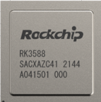
散热设计建议：
1、RK3588为FCBGA 23*23封装，且自带散热片，热阻更低，散热更好。
2、RK3588S为FCCSP 17*17封装，且Die直接裸露，外置散热片可靠接触的情况下热阻最优。
3、散热设计一般按平均功耗考虑，不考虑极短时间（ms级）内的峰值功率
4、RK3588芯片极限Thermal Design Power(TDP)热功率按15W考虑（需构造特殊场景，不考虑实际调用时的带宽冲突）；建议结构空间及成本合适的情况下，可按15W TDP进行足量的散热设计。
5、有限制的产品，客户可按实际应用环境及场景考虑散热设计，如带后端AI处理的NVR产品按>=12W考虑，高端平板产品按>=10W考虑,具体看客户取舍。
6、标准的SDK软件带热管理策略，温度较高时会做降频降压处理，以保证芯片结温不超过承受极限。所以如果散热较差，会影响产品性能。

